申込書
令和2年度 山形県ハンドボール協会Tシャツ申込書

 | 受注開始について
 | 4/15～順次受付開始致します。
 | 2020年は、コロナウイルスの影響で学校開始、部活開始が不透明なため、
 | 弊社への注文枚数が一定数を超えた段階で製造を開始致します。
 | 区切りを全数あわせて、100枚とさせていただきます。(昨年の実績:約400枚)
 | そのため、商品の出荷時期については、御注文いただいたお客様へ、
 | 順次情報を共有とさせていただきます。
 | 支払い時期・方法についても、ご相談ください。よろしくお願いいたします。

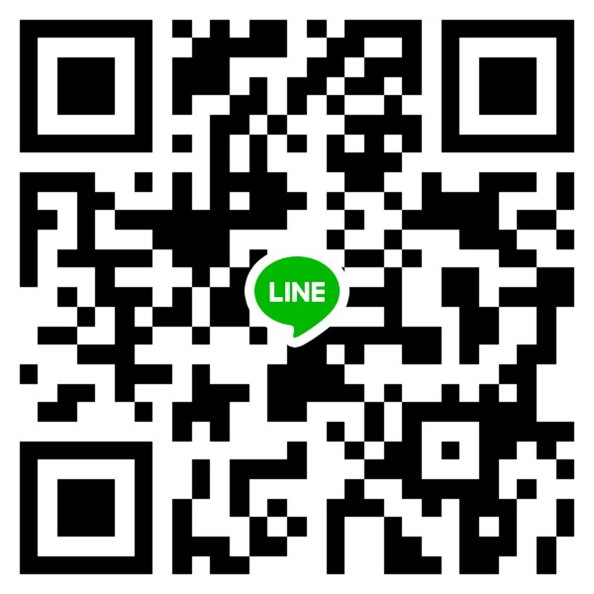
学校名
申込責任者
郵便番号 |  |  | - |  |  |  |  |  |  |  |  |  |  | TEL：080-5165-7397
住所 |  |  |  |  |  |  |  |  |  |  |  |  |  | s_takasaki@firstfrontier.jp
電話番号 |  |  |  |  |  |  |  |  |  |  |  |  |  | 担当：高崎 翔太
支払い方法 |  |  | 責任者様とご相談のもと、決定させていただきます。 |  |  |  |  |  |  |  |  |  |  |  |  |  | 高崎のLINEID
 |  |  |  |  |  |  |  |  |  |  |  |  |  | 振込先
 |  |  |  |  |  |  |  |  |  |  |  |  |  | 銀行名 |  | きらぼし銀行
御見積金額 |  |  |  |  |  |  |  |  |  |  |  | 円也 |  | 支店名 |  | 町田支店
 |  |  |  |  |  |  |  |  |  |  |  |  |  | 口座種別 |  | 普通
 |  |  |  |  |  |  |  |  |  |  |  |  |  | 口座番号 |  | 1783312
御見積詳細 |  |  |  |  |  |  |  |  |  |  |  |  |  | 口座名義 |  | カ)ファーストフロンティア
プリント金額合計 |  |  |  |  |  |  |  |  |  |  |  |  | 円 | 注意事項 |  | お振込時にお名前と団体名をご入力ください。 恐れ入りますが振込手数料はご負担下さい。
送料 一律 |  |  |  |  |  |  |  |  | ¥700 |  |  |  | 円
小計 |  |  |  |  |  |  |  |  |  |  |  |  | 円

半袖
NO | 商品 | カラー |  | 140 | 150 | XS | S | M | L | XL | 2XL | 3XL |  | 合計 | 単位 | 単価 | 金額
1 | 花笠：半袖 | ホワイト |  |  |  |  |  |  |  |  |  |  |  |  | 枚 | 2,600
2 | 花笠：半袖 | ブラック |  |  |  |  |  |  |  |  |  |  |  |  | 枚 | 2,600
3 | 花笠：半袖 | レッド |  |  |  |  |  |  |  |  |  |  |  |  | 枚 | 2,600
4 | 花笠：半袖 | ブルー |  |  |  |  |  |  |  |  |  |  |  |  | 枚 | 2,600
5 | エンブレム：半袖 | ホワイト |  |  |  |  |  |  |  |  |  |  |  |  | 枚 | 2,600
6 | エンブレム：半袖 | ブラック |  |  |  |  |  |  |  |  |  |  |  |  | 枚 | 2,600
7 | エンブレム：半袖 | レッド |  |  |  |  |  |  |  |  |  |  |  |  | 枚 | 2,600
8 | エンブレム：半袖 | ブルー |  |  |  |  |  |  |  |  |  |  |  |  | 枚 | 2,600
 |  |  |  |  |  |  |  |  |  |  | 合計

長袖
NO | 商品 | カラー |  | 140 | 150 | XS | S | M | L | XL | 2XL | 3XL |  | 合計 | 単位 | 単価 | 金額
1 | 花笠：長袖 | ホワイト |  |  |  |  |  |  |  |  |  |  |  |  | 枚 | 3,100
2 | 花笠：長袖 | ブラック |  |  |  |  |  |  |  |  |  |  |  |  | 枚 | 3,100
3 | 花笠：長袖 | レッド |  |  |  |  |  |  |  |  |  |  |  |  | 枚 | 3,100
4 | 花笠：長袖 | ブルー |  |  |  |  |  |  |  |  |  |  |  |  | 枚 | 3,100
5 | エンブレム：長袖 | ホワイト |  |  |  |  |  |  |  |  |  |  |  |  | 枚 | 3,100
6 | エンブレム：長袖 | ブラック |  |  |  |  |  |  |  |  |  |  |  |  | 枚 | 3,100
7 | エンブレム：長袖 | レッド |  |  |  |  |  |  |  |  |  |  |  |  | 枚 | 3,100
8 | エンブレム：長袖 | ブルー |  |  |  |  |  |  |  |  |  |  |  |  | 枚 | 3,100
 |  |  |  |  |  |  |  |  |  |  | 合計

